Sheet1
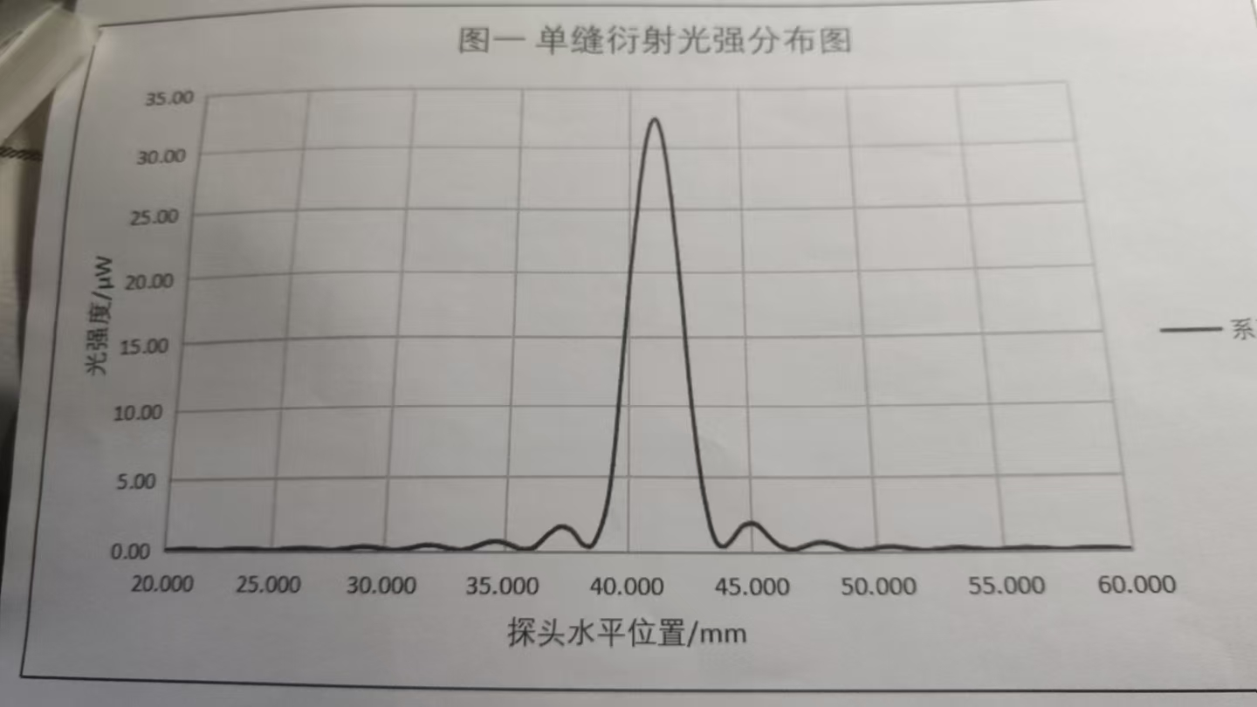
 | 0 | 0.1 | 0.2 | 0.3 | 0.4 | 0.5 | 0.6 | 0.7 | 0.8 | 0.9
20 | 0.06 | 0.07 | 0.08 | 0.08 | 0.09 | 0.09 | 0.1 | 0.1 | 0.11 | 0.11
21 | 0.11 | 0.11 | 0.11 | 0.11 | 0.1 | 0.09 | 0.09 | 0.08 | 0.08 | 0.07
22 | 0.06 | 0.06 | 0.06 | 0.06 | 0.06 | 0.07 | 0.07 | 0.08 | 0.09 | 0.09
23 | 0.1 | 0.11 | 0.12 | 0.13 | 0.14 | 0.14 | 0.14 | 0.14 | 0.14 | 0.14
24 | 0.13 | 0.12 | 0.12 | 0.11 | 0.1 | 0.09 | 0.08 | 0.07 | 0.07 | 0.06
25 | 0.06 | 0.06 | 0.07 | 0.08 | 0.09 | 0.1 | 0.12 | 0.13 | 0.14 | 0.16
26 | 0.17 | 0.18 | 0.19 | 0.19 | 0.19 | 0.19 | 0.19 | 0.18 | 0.17 | 0.15
27 | 0.14 | 0.13 | 0.11 | 0.1 | 0.08 | 0.08 | 0.07 | 0.07 | 0.07 | 0.08
28 | 0.09 | 0.11 | 0.12 | 0.14 | 0.17 | 0.19 | 0.21 | 0.24 | 0.25 | 0.27
29 | 0.28 | 0.28 | 0.28 | 0.28 | 0.27 | 0.25 | 0.23 | 0.21 | 0.18 | 0.16
30 | 0.13 | 0.11 | 0.09 | 0.08 | 0.07 | 0.07 | 0.08 | 0.09 | 0.11 | 0.14
31 | 0.17 | 0.2 | 0.23 | 0.27 | 0.3 | 0.34 | 0.36 | 0.38 | 0.39 | 0.39
32 | 0.38 | 0.37 | 0.35 | 0.32 | 0.28 | 0.25 | 0.21 | 0.17 | 0.14 | 0.11
33 | 0.09 | 0.08 | 0.07 | 0.08 | 0.11 | 0.14 | 0.18 | 0.23 | 0.29 | 0.35
34 | 0.41 | 0.47 | 0.53 | 0.57 | 0.61 | 0.63 | 0.64 | 0.64 | 0.61 | 0.58
35 | 0.53 | 0.47 | 0.41 | 0.35 | 0.28 | 0.21 | 0.16 | 0.12 | 0.1 | 0.11
36 | 0.14 | 0.18 | 0.26 | 0.35 | 0.47 | 0.62 | 0.79 | 0.96 | 1.11 | 1.24
37 | 1.36 | 1.48 | 1.58 | 1.63 | 1.6 | 1.52 | 1.45 | 1.39 | 1.28 | 1.1
38 | 0.85 | 0.62 | 0.46 | 0.35 | 0.29 | 0.29 | 0.4 | 0.63 | 0.98 | 1.4
39 | 1.89 | 2.52 | 3.27 | 4.39 | 5.77 | 7.55 | 9.58 | 11.77 | 13.88 | 15.85
40 | 17.99 | 20.1 | 21.6 | 23.4 | 25 | 26.8 | 28.2 | 29.5 | 30.6 | 31.4
41 | 32 | 32.3 | 32.4 | 32.2 | 31.7 | 31 | 30.1 | 28.9 | 27.5 | 26
42 | 24.3 | 22.5 | 20.7 | 18.8 | 16.68 | 14.3 | 12.03 | 10.13 | 8.39 | 6.81
43 | 5.4 | 4.2 | 3.24 | 2.39 | 1.56 | 1.06 | 0.67 | 0.45 | 0.35 | 0.35
44 | 0.42 | 0.55 | 0.71 | 0.9 | 1.12 | 1.34 | 1.55 | 1.7 | 1.8 | 1.87
45 | 1.89 | 1.86 | 1.81 | 1.72 | 1.59 | 1.43 | 1.24 | 1.05 | 0.89 | 0.72
46 | 0.58 | 0.45 | 0.34 | 0.26 | 0.19 | 0.15 | 0.14 | 0.15 | 0.18 | 0.23
47 | 0.29 | 0.34 | 0.4 | 0.46 | 0.52 | 0.57 | 0.6 | 0.62 | 0.63 | 0.62
48 | 0.59 | 0.56 | 0.52 | 0.47 | 0.41 | 0.35 | 0.29 | 0.23 | 0.19 | 0.15
49 | 0.11 | 0.09 | 0.08 | 0.08 | 0.08 | 0.1 | 0.12 | 0.15 | 0.18 | 0.21
50 | 0.24 | 0.27 | 0.29 | 0.3 | 0.32 | 0.32 | 0.32 | 0.31 | 0.29 | 0.27
51 | 0.25 | 0.22 | 0.2 | 0.17 | 0.14 | 0.12 | 0.1 | 0.08 | 0.07 | 0.07
52 | 0.07 | 0.08 | 0.09 | 0.11 | 0.12 | 0.14 | 0.16 | 0.18 | 0.19 | 0.21
53 | 0.21 | 0.22 | 0.22 | 0.22 | 0.21 | 0.2 | 0.19 | 0.17 | 0.15 | 0.14
54 | 0.12 | 0.1 | 0.09 | 0.08 | 0.08 | 0.07 | 0.07 | 0.07 | 0.08 | 0.09
55 | 0.1 | 0.11 | 0.13 | 0.14 | 0.15 | 0.17 | 0.18 | 0.19 | 0.19 | 0.19
56 | 0.19 | 0.18 | 0.17 | 0.16 | 0.15 | 0.14 | 0.13 | 0.11 | 0.1 | 0.09
57 | 0.08 | 0.07 | 0.07 | 0.07 | 0.07 | 0.07 | 0.08 | 0.09 | 0.1 | 0.11
58 | 0.12 | 0.13 | 0.14 | 0.15 | 0.15 | 0.15 | 0.16 | 0.15 | 0.15 | 0.14
59 | 0.13 | 0.13 | 0.12 | 0.11 | 0.1 | 0.09 | 0.08 | 0.07 | 0.07 | 0.07
60 | 0.07 | - | - | - | - | - | - | - | - | -

